※３ 参加承諾書
※３ 来場初日に提出すること

 | 第1回 全日本マスボクシング大会
 | 参 加 承 諾 書

区分 |  | １ 選手 |  | ２ 監督・コーチ |  | ３ セカンド |  | ４ 役員 | ５ 審判員 |  | ６ 補助員
該当番号に○ (兼務の場合は複数○） |  | ７ 医療・救護 |  | ８ 引率・視察 |  | ９ 報道 |  | 10 出店業者 | 11 保護者

都道府県名 |  |  |  |  |  | 団体・所属名
氏 名
連 絡 先 |  |  | 〒 － (住所) (電話)

 | 私は、大会２週間前からの健康チェックシートの各項目に偽りなく記録をしたことと、
 | 標記大会参加にあたり、コロナ感染に伴う一切の責任を負うことを認めます。

(自署)
 |  | （参加申込日） |  |  | 月 |  | 日
 |  | 本人署名

(自署)
 |  | ※２０歳未満の場合、以下も記入すること
 |  | 親権者または法定代理人氏名

 |  |  |  |  |  |  |  |  |  | ※受付整理欄

PCR貼り付け見本
 |  |  | PCR検査陰性証明書
※検査センターで受ける場合
氏名記入がない検査機関があります。
証明書に氏名の記載がない場合は身分証明書を確認させていただきます
 |  |  |  |  | 都道府県

 | 氏名

 | 生年月日

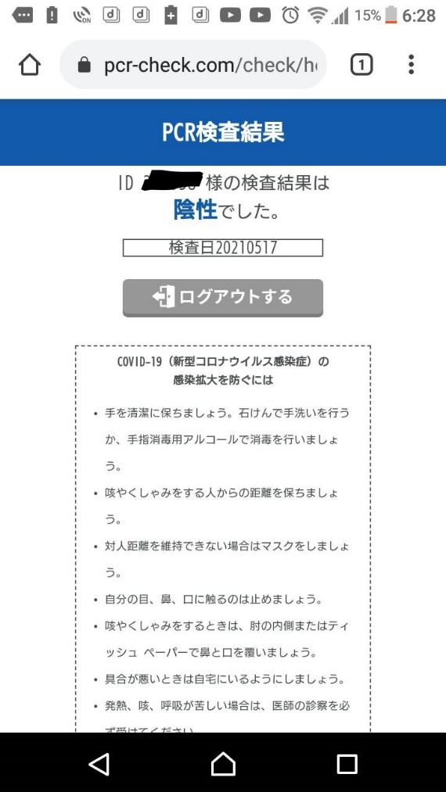
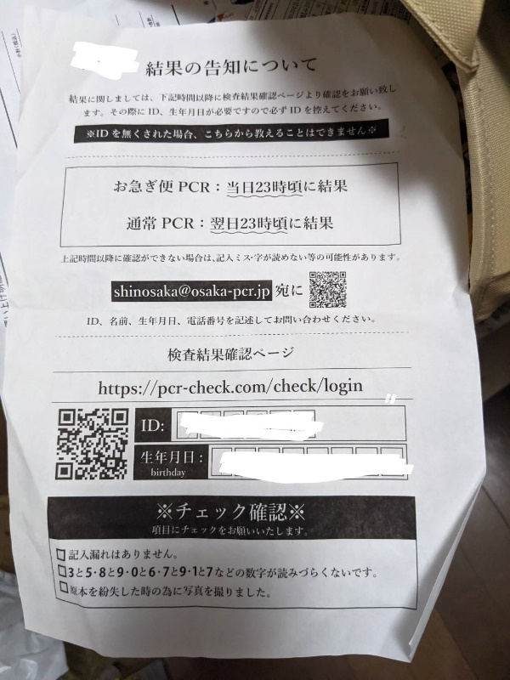

 | 検査結果 |  |  |  | 検査前申込書添付
 |  |  | 添付できない場合はホッチキスで留めて提出
以下記入しない
 |  | 免許証 |  | パスポート | 保険証

 |  | 関西連盟確認者

